案例
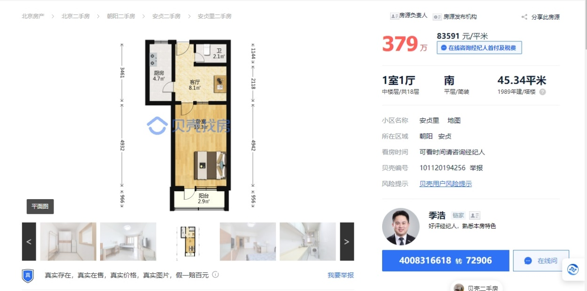
 | 房号 | 项目名称 | 产权性质 | 面积 | 户型 | 总楼层 | 所在楼层 | 建成年代 | 成交价 | 评估价 | 成交日期 | 朝向 | 装修 | 来源
1 | 安贞里四区3号楼6层3 | 安贞里四区 | 住宅 | 64.91 | 2室1厅1卫1厨 | 18 | 6 | 1989 | 83192 | 79292 | 2023-05-23 | 南 | 普通装修 | 零贷库
2 | 安贞里四区3号楼6层2 | 安贞里四区 | 住宅 | 67.12 | 2室1厅1卫1厨 | 18 | 6 | 1989 | 81943 | 80508 | 2023-03-03 | 东南 | 普通装修 | 零贷库
3 | 安贞里四区5号楼16层1 | 安贞里四区 | 住宅 | 71.42 | 3室1厅1卫1厨 | 18 | 16 | 1987 | 91991 | 86280 | 2023-01-11 | 东北 | 普通装修 | 零贷库

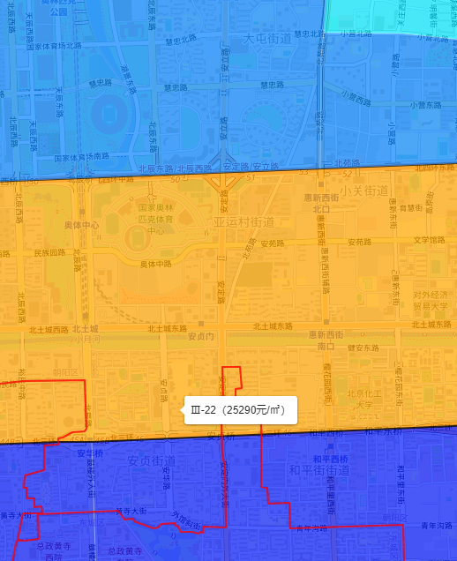
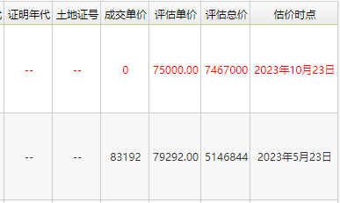

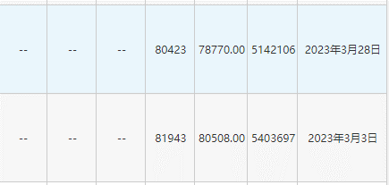

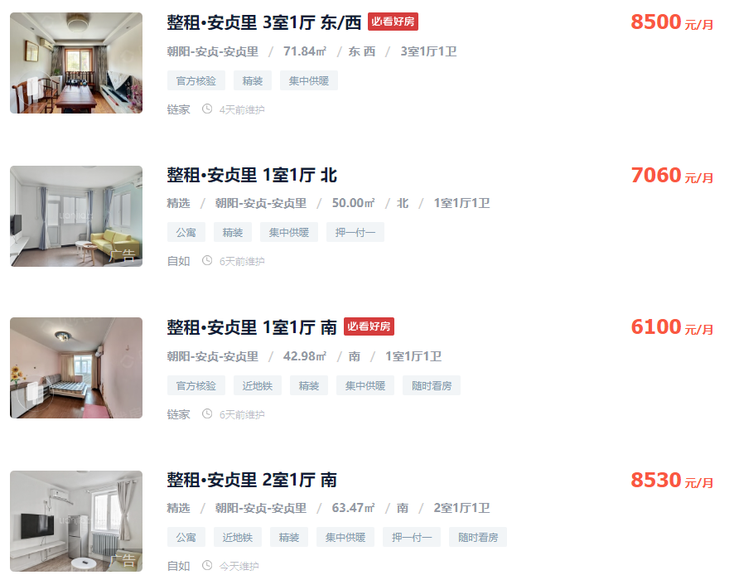
 |  |  |  |  |  |  |  | 住宅
 |  |  |  |  |  |  |  | 租金 | 建面 | 月单位租金
 |  |  |  |  |  |  |  | 8500 | 71.84 | 118.32 |  | 9465.4
 |  |  |  |  |  |  |  | 7060 | 50 | 141.2
 |  |  |  |  |  |  |  | 6100 | 42.98 | 141.93 |  | 9000 | 67.61 | 133.12
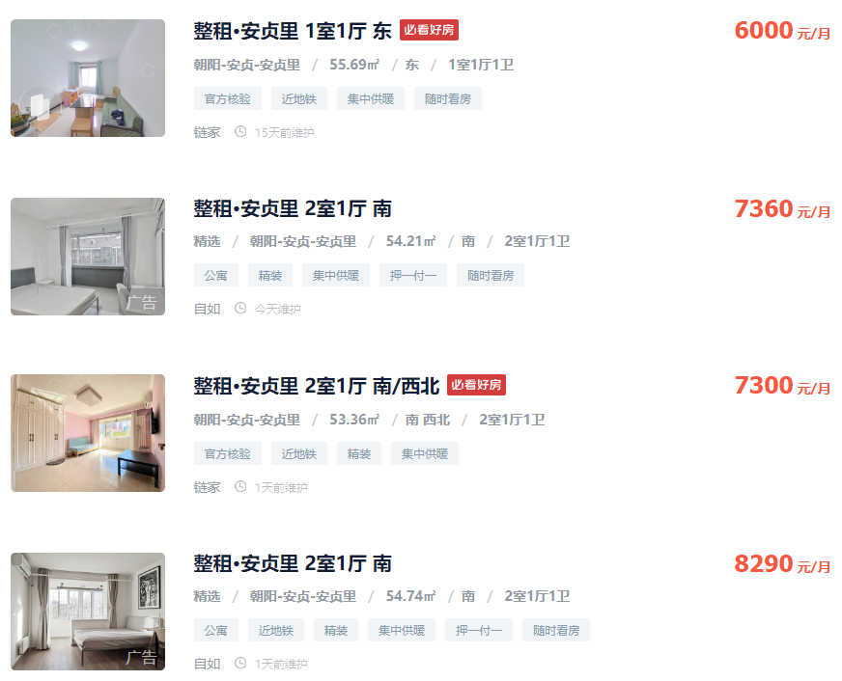
 |  |  |  |  |  |  |  | 8530 | 63.47 | 134.39 |  | 6800 | 46
 |  |  |  |  |  |  |  | 6000 | 55.69 | 107.74 |  | 6500 | 45 | 144.44
 |  |  |  |  |  |  |  | 7360 | 54.21 | 135.77 |  | 8000 | 56 | 142.86
 |  |  |  |  |  |  |  | 7300 | 53.36 | 136.81 |  | 7800 | 45.76
 |  |  |  |  |  |  |  | 8290 | 54.74 | 151.44 |  | 8000 | 45
 |  |  |  |  |  |  |  | 均值 |  | 133.45 |  | 7200 | 52.71 | 136.6
 |  |  |  |  |  |  |  |  |  | 6050.623 |  | 8300 | 51.97
 |  |  |  |  |  |  |  |  |  |  |  | 均值 |  | 139.26

